Plan Requirement
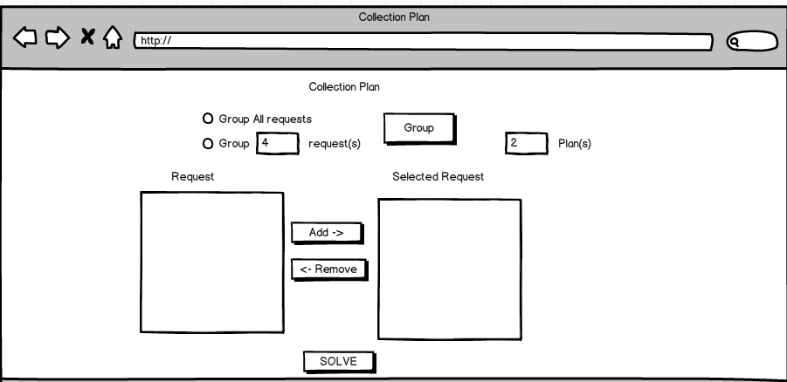
1 |  | 1 | No | Description
 |  |  | 1 | chọn group All requests hay group <number> request(s) + All request: group all requests by latitude, longtitude + <no.> request(s): group theo <no.> requests như required
 |  |  | 2 | click button "Group" để group trong "Request" region để nhóm các request lại với nhau theo lat,long
 |  |  | 3 | Click Add button để add requests mà mình muốn tạo thành plan *requests sẽ đc đưa đến Selected Request region
 |  |  | 4 | nhập số plan muốn tạo ra
 |  |  | 5 | Có thể remove bớt request nếu bạn thấy nó ko cần thiết (use Remove link)
 |  |  | 6 | Click "Solve " button

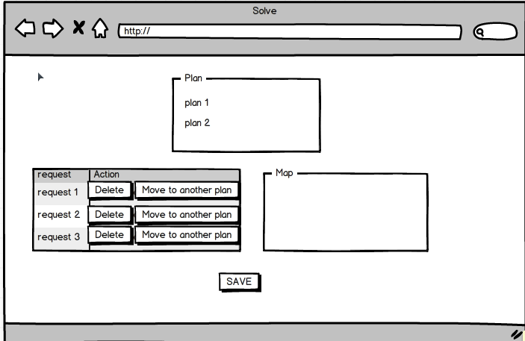
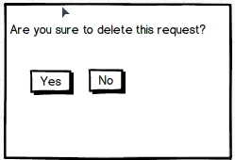
2
 | 2a | 2 | No | Description
 |  |  | 1 | Sau khi click "Solve" ở màn hình 1, hiển thị màn hình "Solve" (2) - màn hình hiển thị các plan mới vừa đc tạo ra sau khi click solve
 |  |  | 2 | click plan 1 : - table hiển thị tất cả request thuộc plan 1 - map hiển thị đường đi của plan 1
 | 2b |  | 3 | click on request * click delete: hiển thị screen 2a ** click yes: quay về screen 2, request bị remove khỏi table, update lại đường đi của plan trên map ** click no: quay về screen 2, không có gì thay đổi
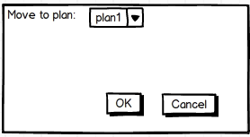
 |  |  | 4 | * click button "Move to another plan": hiển thị screen 2b, trong combobox hiển thị tất cả những plan với stt = new, (trừ plan mà request đang thuộc về)
 |  |  | 4a | chọn 1 plan ở màn hình 2b click OK -> quay về screen 2, request mới vừa được move wa plan khác sẽ bị remove khỏi table
 |  |  | 4b | click Cancel -> quay về screen 2, không có gì thay đổi
 |  |  | 5 | Click save để lưu xuống database

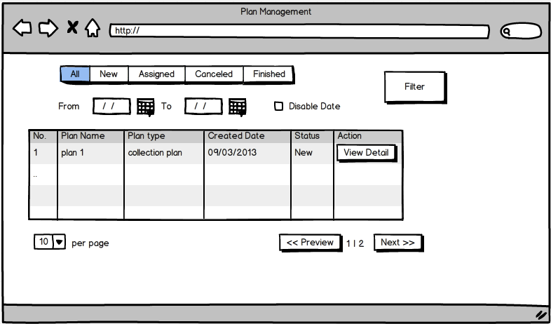
3
 |  | 3 | No | Description
 |  |  | 1 | click "Save" ở màn hình 2 sẽ hiển thị màn hình 3.. Table hiển thị những plan mới đc tạo ở trên , filter theo status = new và mới đc tạo
 |  |  | 2 | có thể chọn filter stt or theo ngày, nhấn Filter sẽ search theo điều kiện mới chọn khi nãy
 |  |  | 3 | muốn assign DM hay xem detail của plan nào thì nhấn nút view detail ở record của plan đó

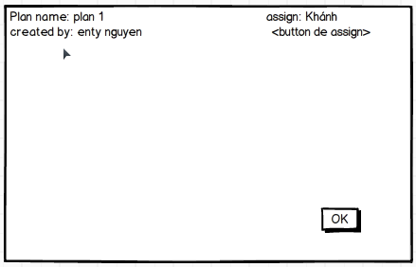
4
 |  | 4 | No | Description
 |  |  | 1 | Sau khi bấm nút view detail ở screen 3 sẽ hiển thị screen 4, với những thông tin thuộc plan mà user muốn view detail
 |  |  | 2 | nếu muốn assign delivery men , click vào button assign
 |  |  | 3 | click OK để đóng screen Detail (chỉ view, ko làm j cả)-> quay về màn hình plan management(screen3)

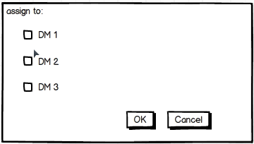
5
 |  | 5 | No | Description
 |  |  | 1 | Click button Assign ở screen 4 sẽ hiển thị screen 5 * hiển thị những DM available
 |  |  | 2 | click vào checkbox DM muốn assign cho plan này
 |  |  | 3 | click OK -> quay về screen4 , hiển thị những DM mới đc assign sau field name assign
 |  |  | 4 | click Cancel -> quay về screen 4, ko có gì thay đổi

Product Ref
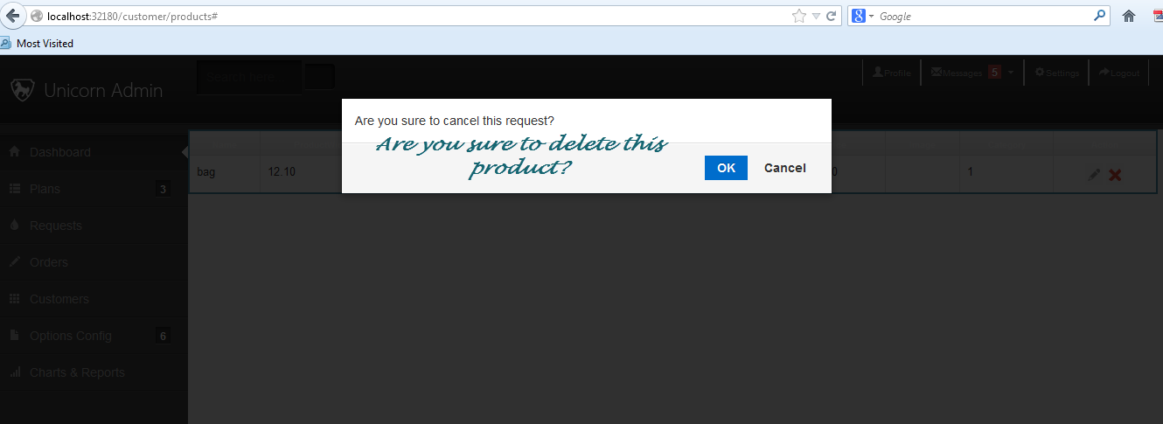

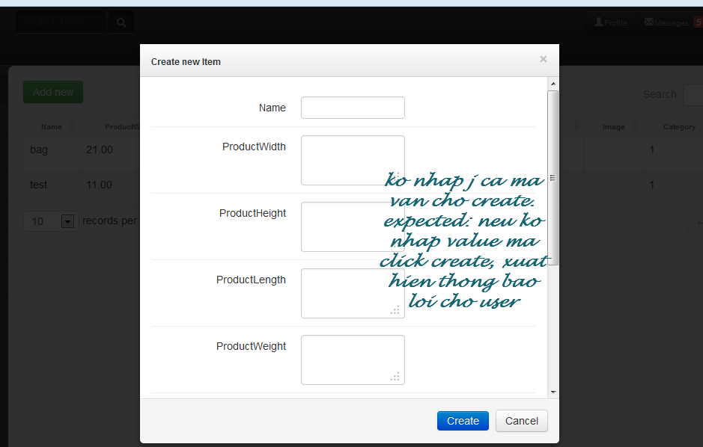

Hub
